Biyokimya
Numune Adı | TAS(mmol/L) | TOS (µmol/L) | OSI
Kedi1-3ay-dişi-22.9.20 | 1.91 | 1.55 | 0.081 | Kullanılan cihaz: Mindray marka BS400 model tam otomatik biyokimya cihazı
Kedi2-3ay-dişi-22.9.20 | 1.89 | 0.95 | 0.050
Kedi3-3ay-dişi-22.9.20 | 1.75 | 1.57 | 0.090 | TAS: Total Antioxidant Status
Kedi4-3ay-erkek-22.9.20 | 1.77 | 1.29 | 0.073 | TOS: Total Oxidant Status
Dişi1-4ay | 1.69 | 2.71 | 0.160 | OSI: Oxidative Stress Index
Dişi2-4ay | 1.8 | 1.41 | 0.078
Dişi3-4ay | 1.98 | 1.14 | 0.058
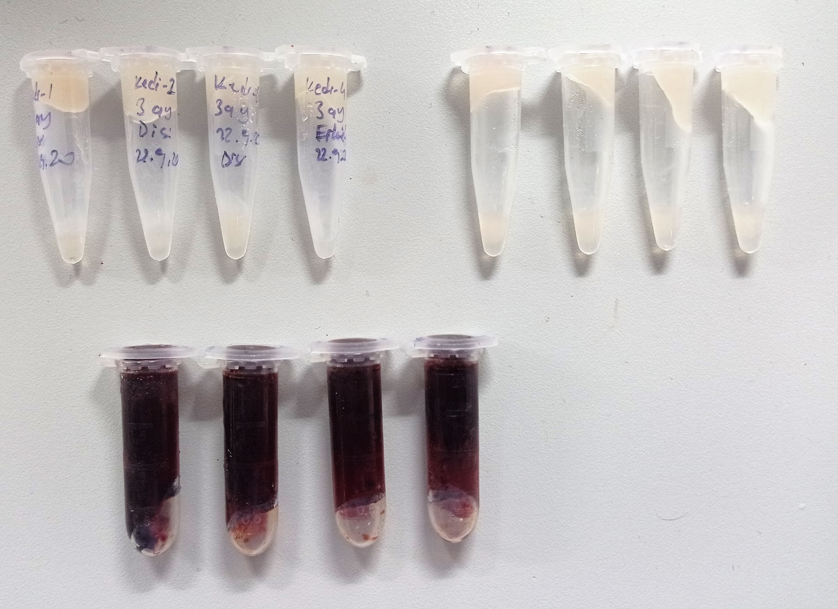
Erkek4- 4ay | 1.73 | 0.89 | 0.051
D1-4ay | 1 | 162.6 | 16.260
D2-4 ay | 0.98 | 152.5 | 15.561
D3-4ay | 1.39 | 139.7 | 10.050
E4-4 ay | 0.92 | 151.3 | 16.446

